UTE_01
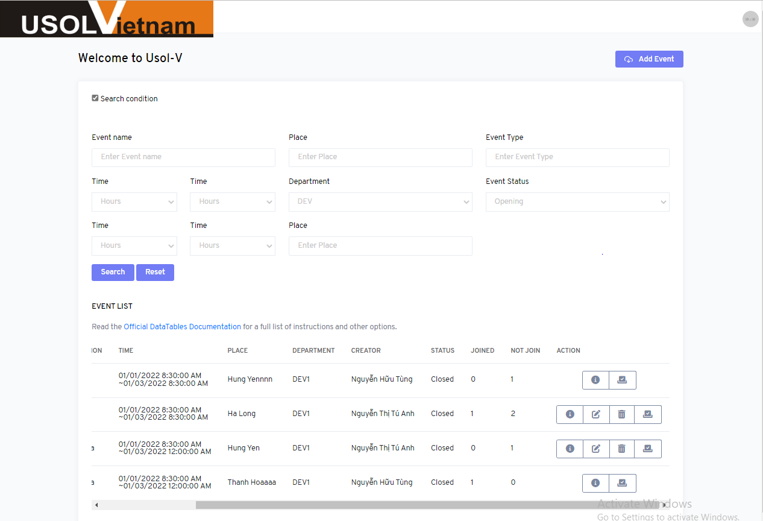

UTE_05
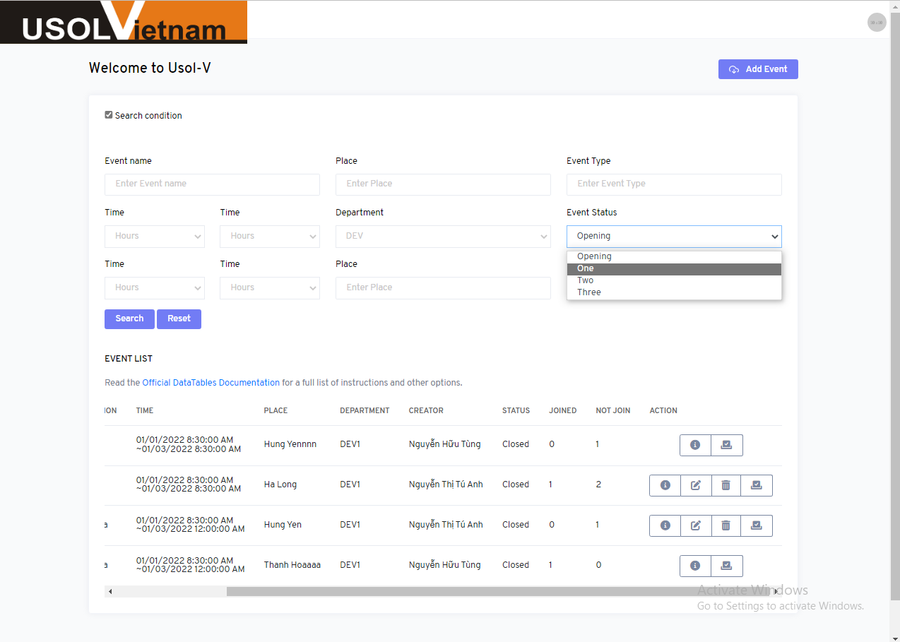

UTE_07
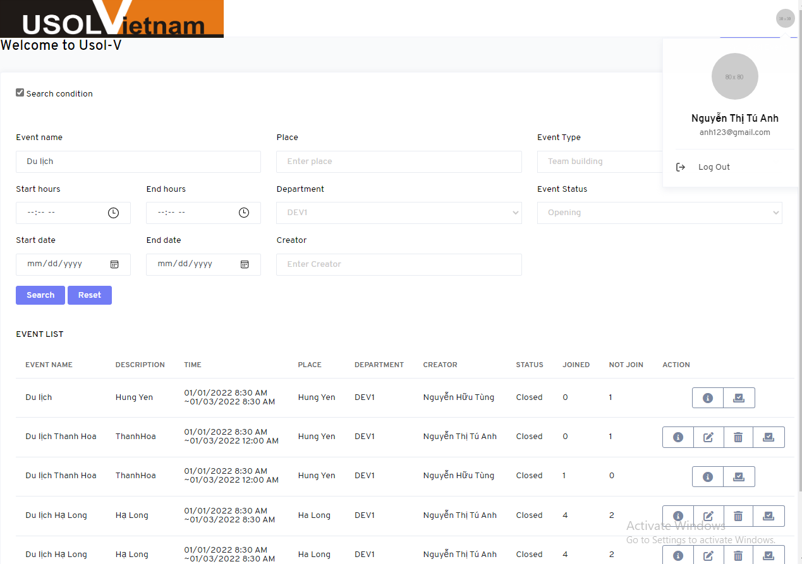

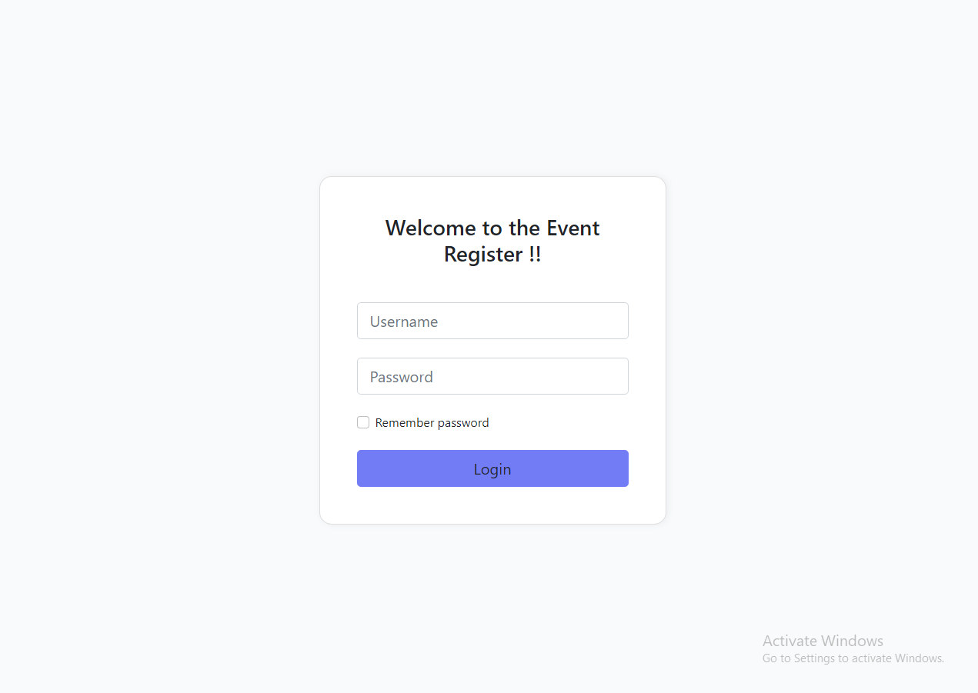

UTE_08
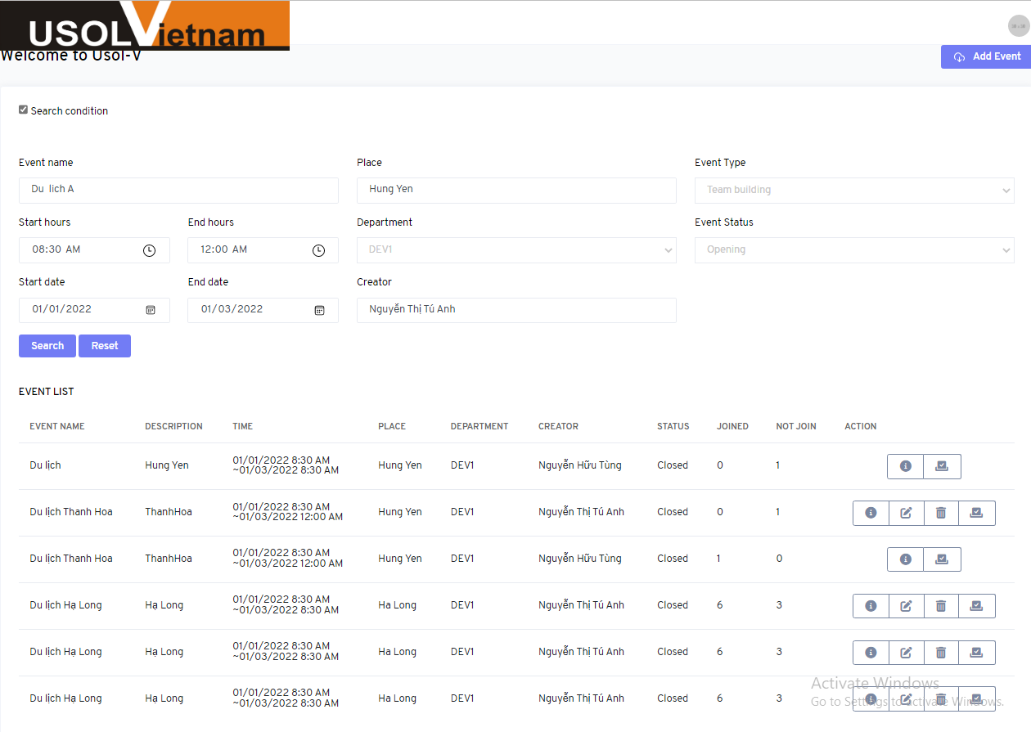
Event name | Place | Event Type | Start hours | End hour | Start Date | Start Date | Department | Statu Event | Creator
Du lich A | Hung Yen | Team building | 8:30:00 | 12:00:00 | 2022-01-01 | 2022-01-03 | DEV1 | Closed | Nguyễn Thị Tú Anh

UTE_11
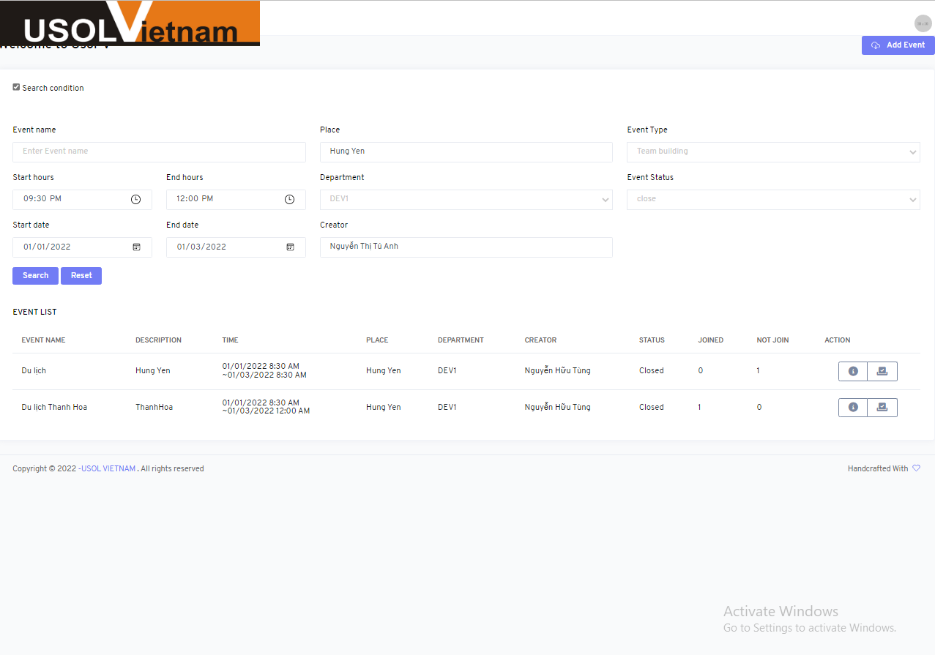
Event name | Place | Event Type | Start hours | End hour | Start Date | Start Date | Department | Statu Event | Creator
 | Hung Yen | Team building | 8:30:00 | 12:00:00 | 2022-01-01 | 2022-01-03 | DEV1 | Closed | Nguyễn Thị Tú Anh

UTE_13
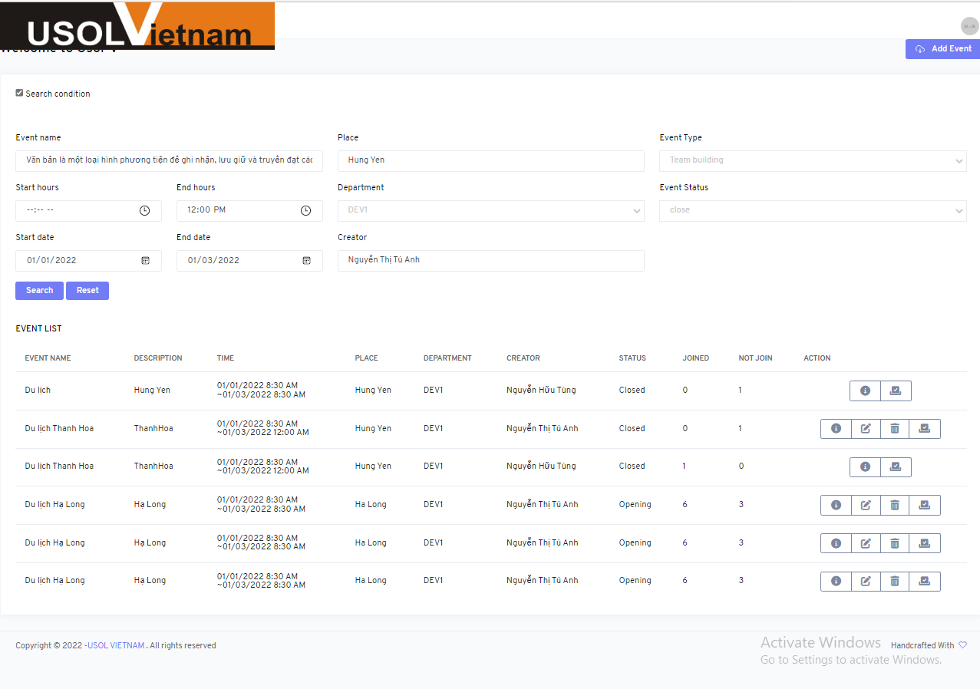
Event name | Place | Event Type | Start hours | End hour | Start Date | Start Date | Department | Statu Event | Creator
Văn bản là một loại hình phương tiện để ghi nhận, lưu giữ và truyền đạt các thông tin từ chủ thể này sang chủ thể khác bằng ký hiệu gọi là chữ viết. Nó gồm tập hợp các câu có tính trọn vẹn về nội dung, hoàn chỉnh về hình thức, có tính liên kết chặt chẽ và hướng tới một mục tiêu giao tiếp nhất định. | Hung Yen | Team building | 8:30:00 | 12:00:00 | 2022-01-01 | 2022-01-03 | DEV1 | Closed | Nguyễn Thị Tú Anh

UTE_15

Event name | Place | Event Type | Start hours | End hour | Start Date | Start Date | Department | Statu Event | Creator
Du lich | Hung Yen | Team building | 8:30:00 | 12:00:00 | 2022-01-03 | 2022-01-01 | DEV1 | Closed | Nguyễn Thị Tú Anh

UTE_16

Event name | Place | Event Type | Start hours | End hour | Start Date | Start Date | Department | Statu Event | Creator
Du lich | Hung Yen | Team building | 12:00:00 | 8:30:00 | 2022-01-03 | 2022-01-01 | DEV1 | Closed | Nguyễn Thị Tú Anh

UTE_17

Event name | Place | Event Type | Start hours | End hour | Start Date | Start Date | Department | Statu Event | Creator
Du lich | Hung Yen | Travel | 8:30:00 | 12:00:00 | 2022-01-01 | 2022-01-03 | DEV1 | Closed | Nguyễn Thị Tú Anh

UTE_18
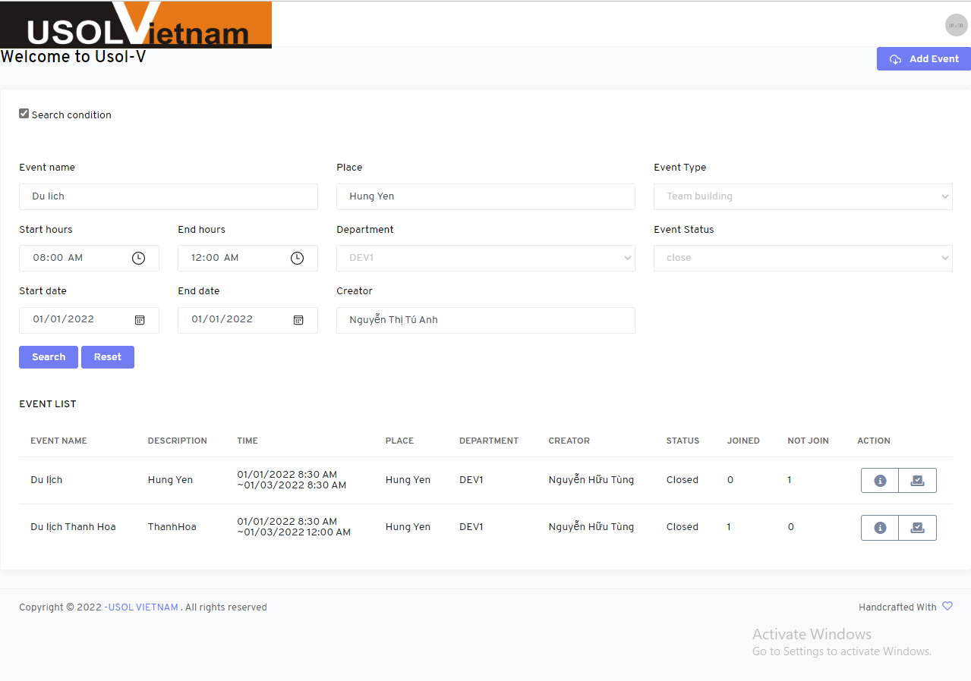
Event name | Place | Event Type | Start hours | End hour | Start Date | Start Date | Department | Statu Event | Creator
Du lich | Hung Yen | Team building | 8:30:00 | 12:00:00 | 2022-01-01 | 2022-01-03 | DEV1 | Closed | Nguyễn Thị Tú Anh

UTE_22
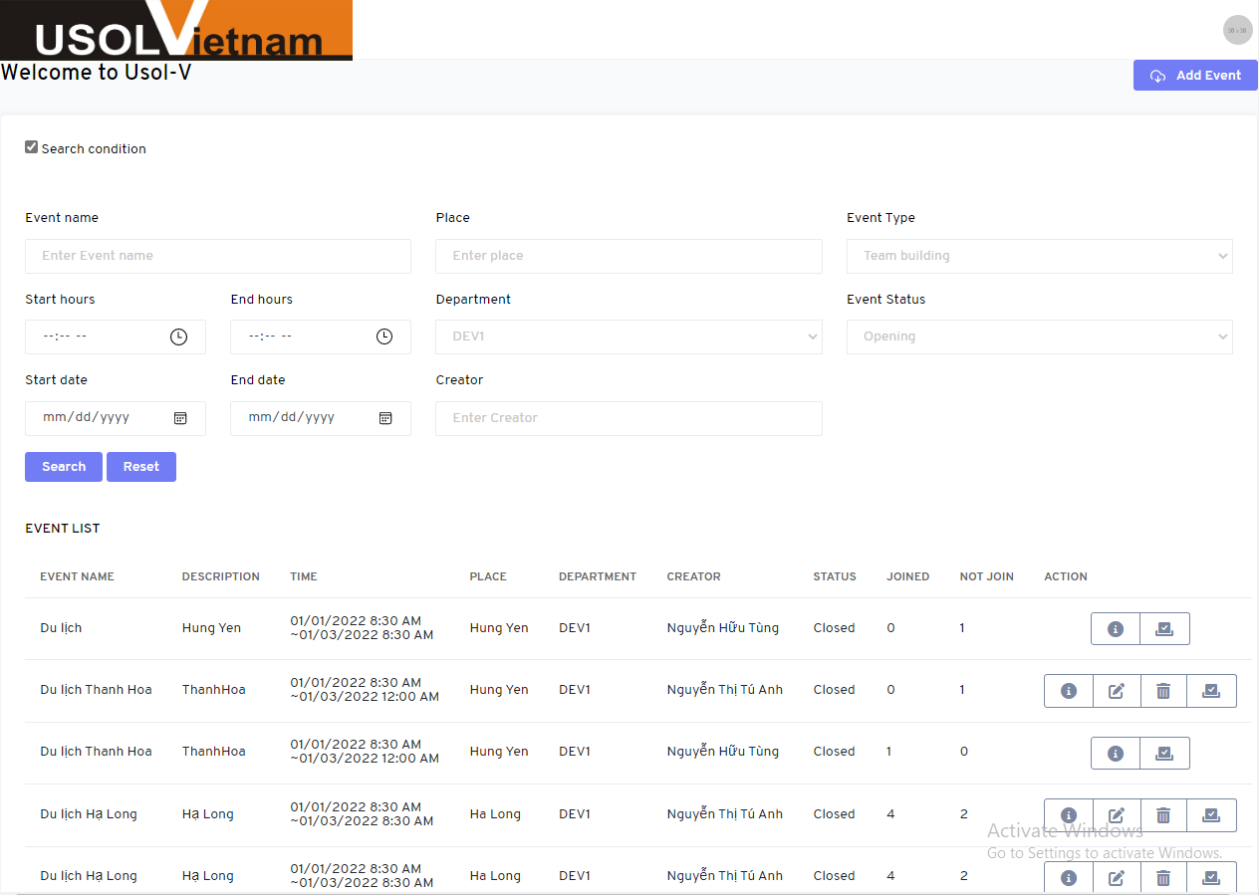

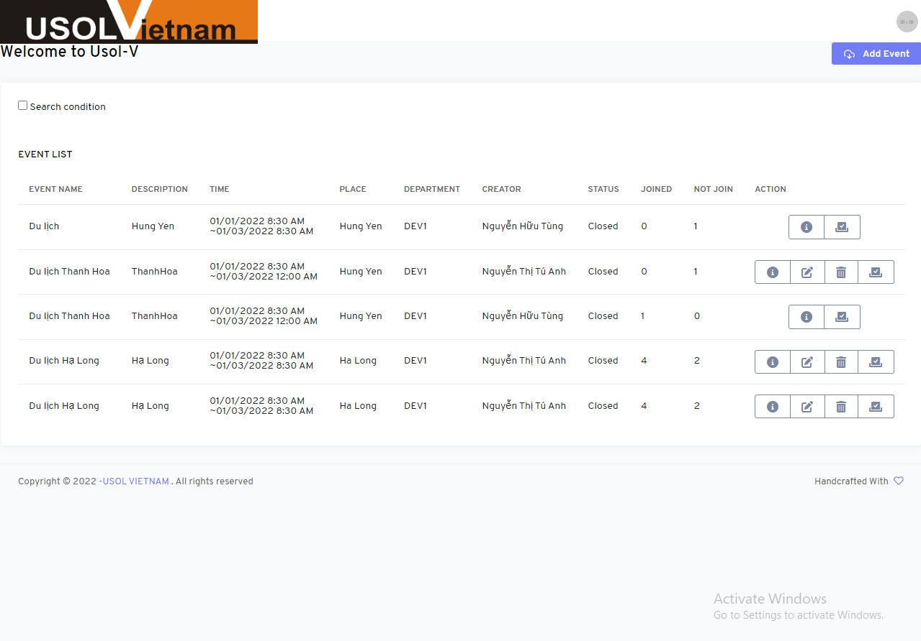

UTE_25
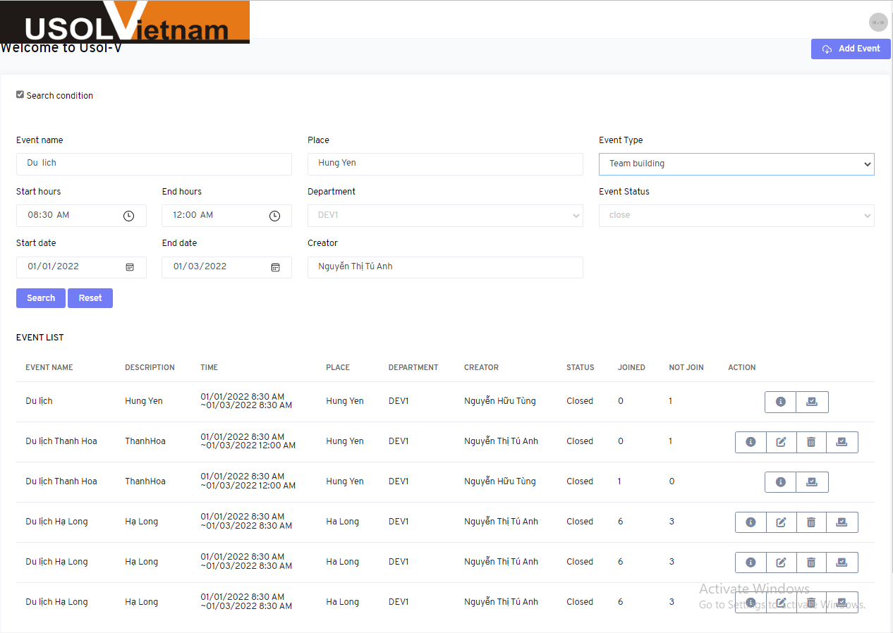

UTE_28


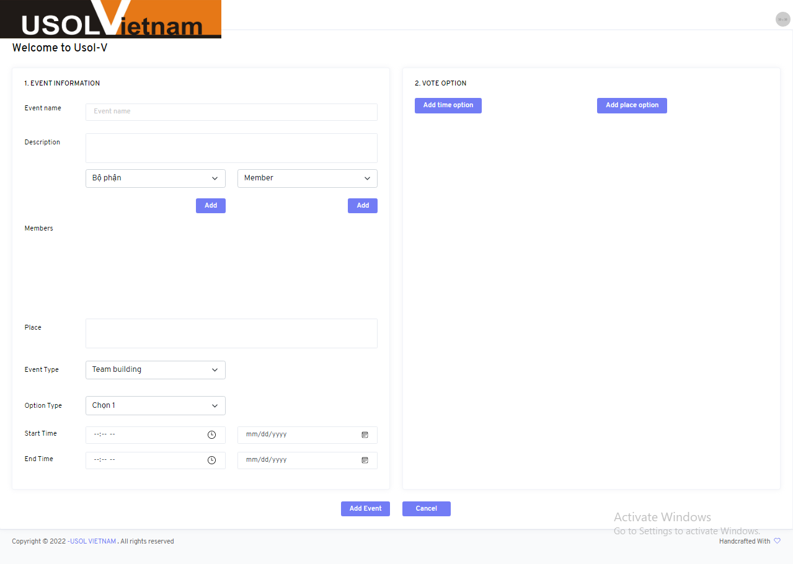

UTE_30


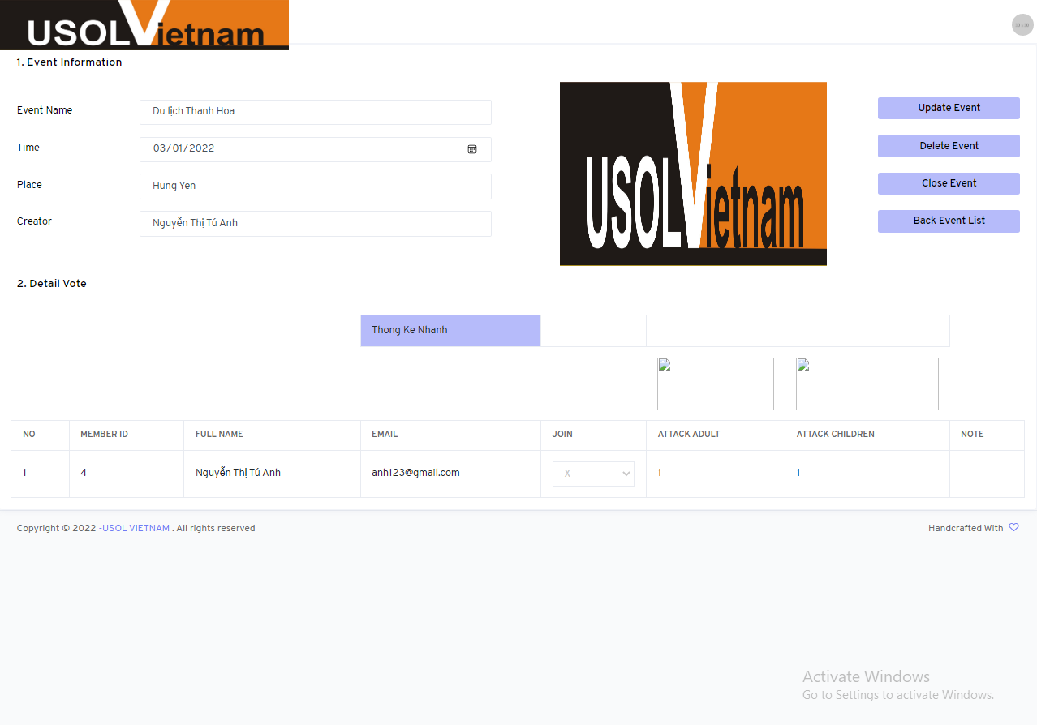

UTE_32
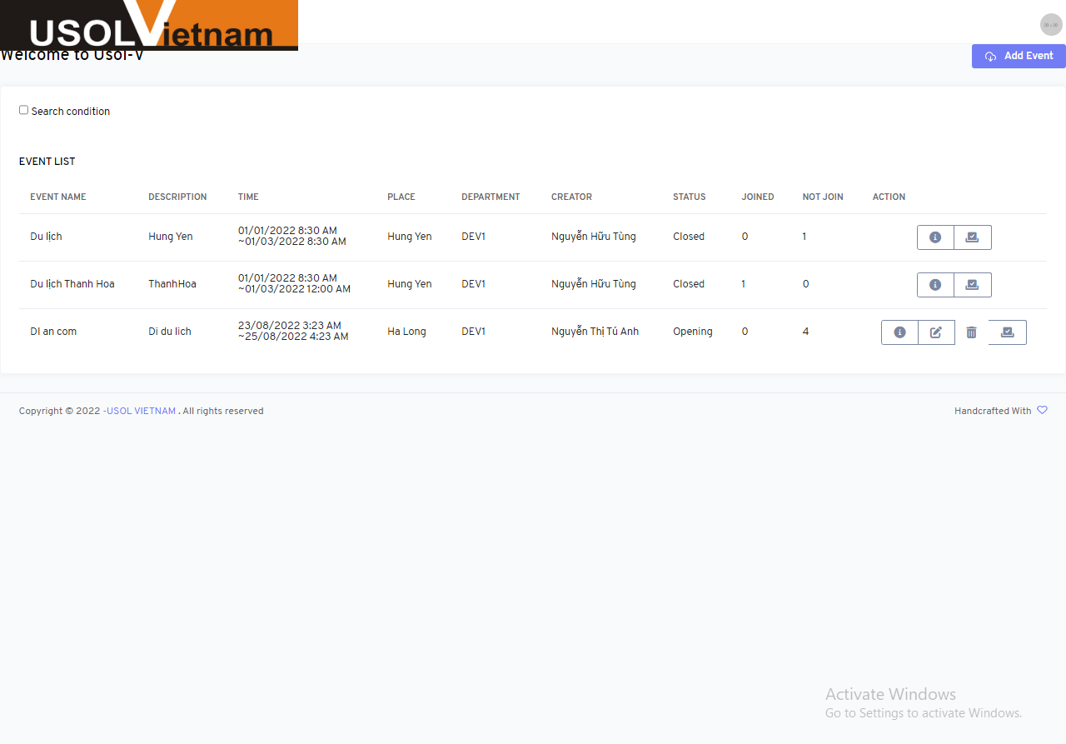

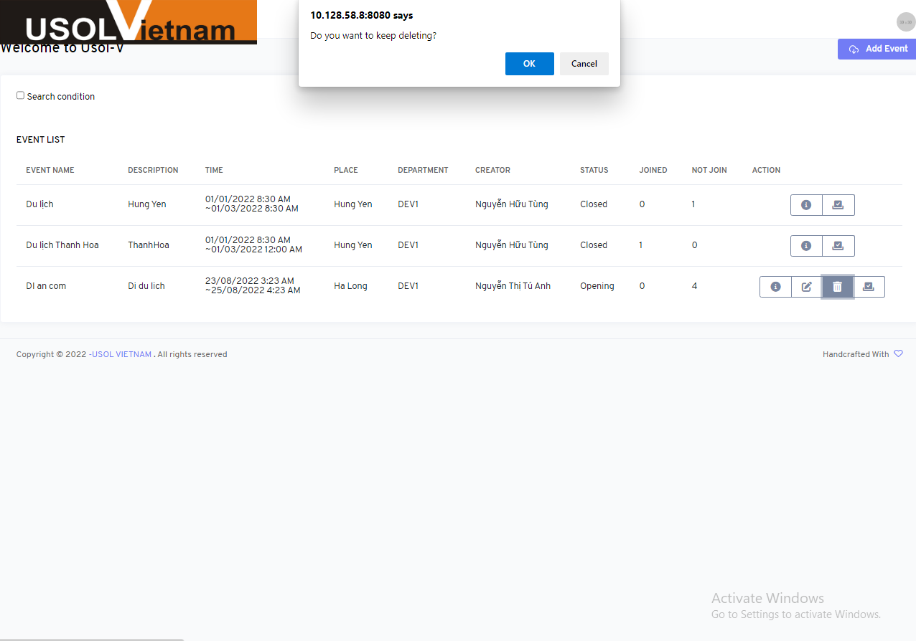

UTE_36
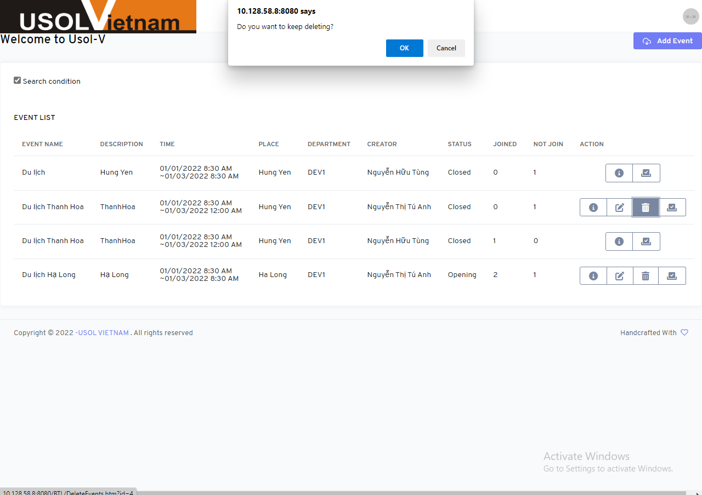

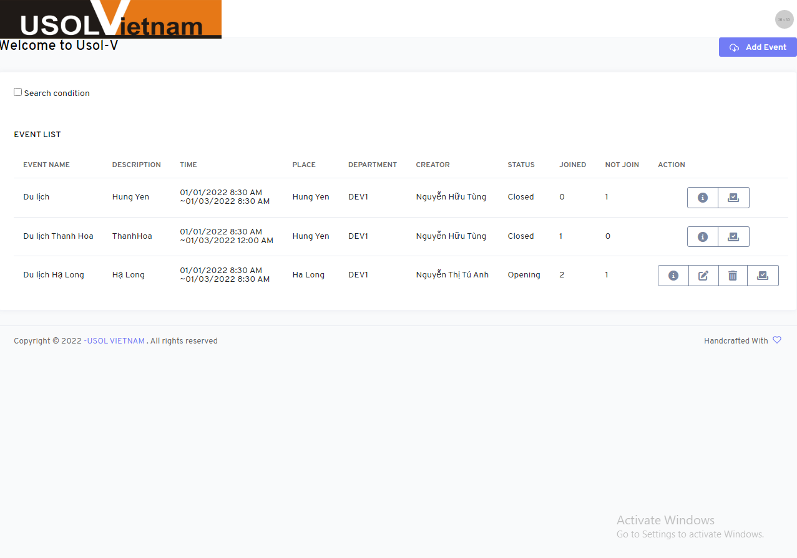

UTE_39
